Special promotion
 |  |  |  | QUOTATION |  |  |  | PROFIT AND LOSS
CONFIDENTIAL INFORMATION!
CONFIDENTIAL INFORMATION!
 | CLIENT |  | Bio LAK
 | Address
 | Contact Person |  | Ms Hà | Email:
 | Project
 | Date

 |  |  |  |  |  |  |  | INTERNAL COST |  |  | Thông tin giá đầu vào tham khảo
 | Timeline | No. | Description | Unit | Quantity | Total | Note | Unit Price (VND) | Amount (VND) | Total cost | Thông tin NCC | Điều khoản thanh toán | Note
 | 2021-11-01 | 1 | Lên Kế hoạch cho chiến dịch | Gói | 1 | 23,000,000 | Lập kế hoạch truyền thông trên các kênh và content để reach được KPI |  |  | 0 | Internal
 |  | 2 | Gói TRY FREE + REVIEW | Lần | 2 |  | 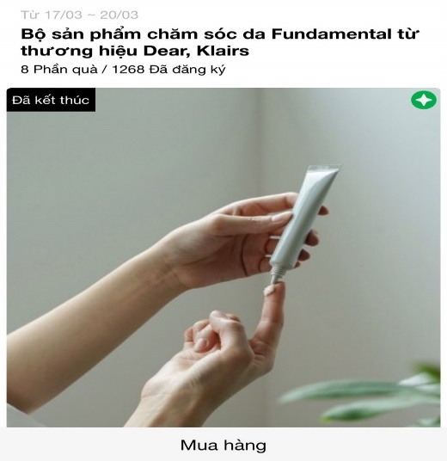 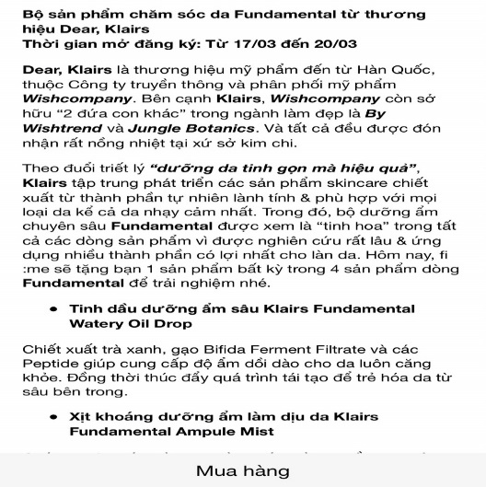 | 1,000,000 | 2 | 2,000,000 | Sản xuất
 |  |  | Design template TRY dựa trên materials của nhãn hàng
 |  |  | Sáng tạo nội dung TRY dựa trên mô tả sản phẩm của nhãn hàng
 |  |  | Packaging và gửi sản phẩm TRY cho các Piers |  |  |  |  | 25,000 | 10 | 250,000 | Đơn vị đóng gói & vận chuyển |  | Dự kiến nếu số lượng sản phẩm khoảng 20, chi phí này có thể thay đổi nếu số lượng sản phẩm tài trợ thay đổi
 |  |  | Remind post trên Fanpage ClubPiaf |  |  |  | Remind post https://www.facebook.com/clubpiaf.vn/posts/1110871909431691 | 400,000 | 2 | 800,000
 |  | 3 | Branding post trên Fanpage: Bài PR cho thương hiệu trên Fanpage, đẩy nhận diện thương hiệu | Gói | 1 |  | https://www.facebook.com/clubpiaf.vn/posts/1120787315106817 | 400,000 | 1 | 400,000 | Sản xuất

 |  | 4 | Gói PRODUCT PROMOTION post | Gói | 1 |  | https://www.facebook.com/clubpiaf.vn/posts/958567681328782 | 1,500,000 | 1 | 1,500,000

 |  |  | Design template dựa trên materials của nhãn hàng
 |  | 5 | Gói digital ads | Gói | 1 |  | Tối ưu các chỉ số marketing trên các đơn vị bài | 13,000,000 | 1 | 13,000,000 | Digital Ads

 |  |  |  | Total costs |  | 23,000,000
 |  |  |  | Service Fee (5%) |  | 1,150,000
 |  |  |  | Sub Total |  | 24,150,000 |  | Tổng CP (trước VAT) |  | 17,950,000
 |  |  |  | VAT (10%) |  | 2,415,000 |  | Lợi nhuận trực tiếp |  | 5,050,000
 |  |  |  | Total |  | 26,565,000 |  | Margin |  | 21.96%
 | Total value in word:

 | - Báo giá này có giá trị đến ngày 30/11/2021 - Báo giá chưa bao gồm các giá trị về voucher và sản phẩm sponsor cho TRY

 | CREATED BY |  |  | APPROVED BY
 | Signature
 | Full Name |  | Đinh Lệ Thanh
 | Title
 | Telephone |  | 0931459095
 | Email |  | dinhthanh.dmnc@gmail.com

DM&C COMPANY LIMITED
Golden Building, 10th Floor, 194 Dien Bien Phu Street, Ward 25, Binh Thanh District, Ho Chi Minh
Tax: 0314724148
Website: ClubPiaf.vn
Facebook: https://www.facebook.com/clubpiaf.vn
THANK YOU FOR CHOOSING CLUBPIAF!

